4.F.EV_RESP_26
FUENTE | Fuente: Estadística de defunciones según la causa de muerte, INE.
ELABORACION | Elaboración: Unidad Técnica de Informe de Estado de Salud y Registros.
TIT LARGO | Contribución de las enfermedades del sistema respiratorio al cambio de la esperanza de vida al nacer según edad y sexo. Comunidad de Madrid, 2019-2024
TIT CORTO | Contribución de las enfermedades respiratorias al cambio de la esperanza de vida al nacer. Comunidad de Madrid, 2019-2024

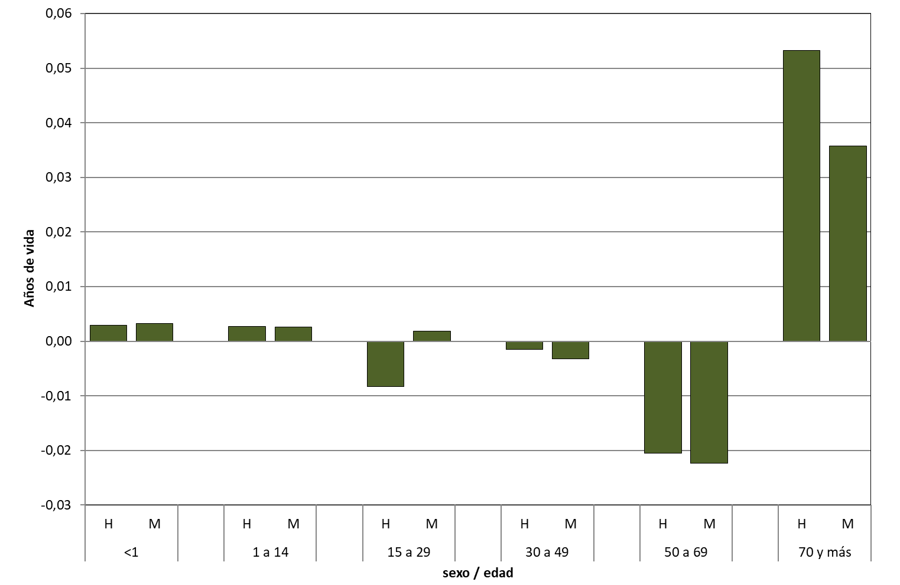

 | DATOS

 | edad | sexo | Respiratorias
 | <1 | H | 0.0029
 |  | M | 0.0033

 | 1 a 14 | H | 0.0027
 |  | M | 0.0026

 | 15 a 29 | H | -0.0083
 |  | M | 0.0018

 | 30 a 49 | H | -0.0015
 |  | M | -0.0032

 | 50 a 69 | H | -0.0205
 |  | M | -0.0223

 | 70 y más | H | 0.0533
 |  | M | 0.0358

